Feuil1
Terme | Définition | Schéma | Remarques | Source
Programmation parallèle | La programmation parallèle est le fait de diviser en plusieurs tâches le programme qui s'executent en même temps | void method1() { // Code } void method2() { // Code } Les méthodes s'executent en même temps |  | Parallélisme (informatique) — Wikipédia (wikipedia.org)
Contexte de processus
Changement de contexte
Processus | Programme en cours d'execution. Chaque programme executé séparément est un processus
Peer model |  | 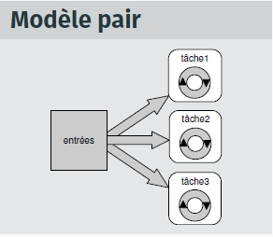
Programmation séquentielle | Un programme séquentiel execute toutes les instructions dans un certain ordre donné sans avoir à prendre en compte des événements externes. Les événements exterieurs sont des actions de l'utilisateur, qui révèle de la programmation événementielle
Système informatique multi-processus
Thread | Un thread est l'équivalent d'un processus. Il peut être aussi le sous-processus d'un autre. Comme dans le schéma à droite, le thread principal créée d'autres threads secondaires qui sont les sous-processus du principal. Les sous-processus d'un autre sont sous le même espace d'adressage | 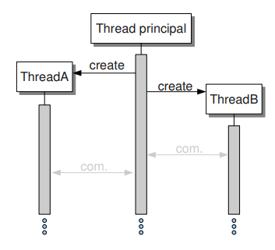
Processeur
Pipeline model
Ordonnanceur
Execution pseudo-parallèle
Etats d'un processus | Nouveau : Création du processus Prêt Le processus est prêt à fonctionner, celui-ci est chargé dans la mémoire principale, il est maintenu dans une file d'attente de processus et attends d'être executé par le CPU Executer Le processus est executé (démarré) par le CPU, les instructions de celui-ci sont executés par un des coeur du CPU. Bloqué ou en attente A chaque demande d'entrée de l'utilisateur ou doit accéder à une région critique, il entre en état bloqué ou attente. Celui-ci continue d'attendre dans la mémoire tant qu'il est dans cet état. Il redémarre (Repasse à l'état Prêt) Terminer ou Terminé Le processus demandé est tué : Arrêt du processus et il n'existe plus. Il peut être kill intentionnelement par un utilisateur. (Finir une partie d'un jeu et arrêter les processus faisant bouger les ennemis) Suspendre prêt Le processus est suspendu et est redirigé de la zone mémoire principale sur un stockage externe. Il revient à l'état prêt lorsque qu'il sera amené dans la mémoire principale, cet à dire que l'on peut arrêter un processus, comme dans le cas Terminer ou Terminé, mais on peut le relancer à tout moment. Suspendre l'attente ou suspendre bloqué Similaire à Suspendre prêt, mais ...
Espace d'adressage
Boss-worker model |  | 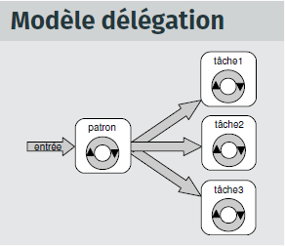
Multi-threading | L'execution simultanée de plusieurs tâches ou processus sur une certaine intervalle de temps. Comme windows, qui peut executer plusieurs processus, comme chrome, bloc note, etc… | // Creating and initializing threads Thread thr1 = new Thread(method1); Thread thr2 = new Thread(method2); thr1.Start(); thr2.Start(); Execution de 2 Thread différents en même temps
Live lock | Un ou plusieurs programmes répètant continuellement la même tâche sans pour autant être utile. Il récupère le processeur, mais dès qu'un processus plus important se déclanche, il repart dans la queue
Mutual exclusion | Prérequis pour un processus qui est dans une section critique et qui accède à des ressources partagées. Aucun autre processus ne peut être dans la section critique qui accèdes à ces ressources partagées.

